报价单 (多层板)
永春县医院二期建设项目桂洋急救站医疗配套家具等报价表
单位:
序号 | 放置地点 | 参考图片 | 品名 | 规格 | 单位 | 数量 | 单价 （元） | 金额 （元） | 材质 | 备注
1 | 心电图 | 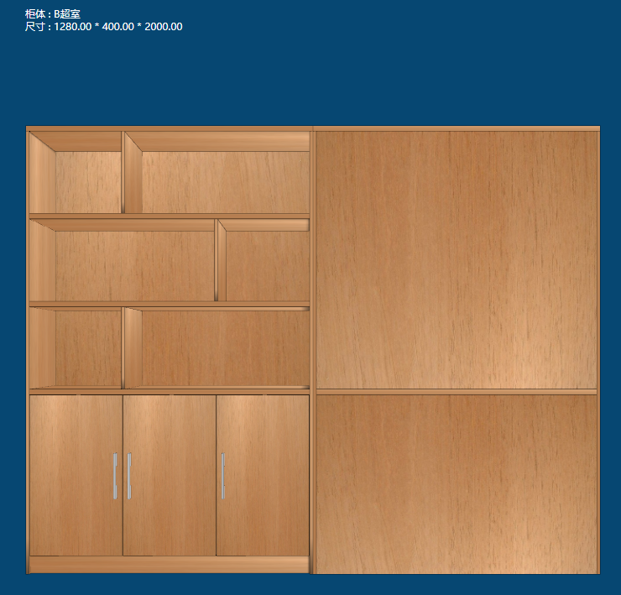 | 双面定制柜 | 单个：1280*400*2000mm 整体尺寸： 2560*400*2000mm | 组 | 1 |  |  | 多层实木板 | 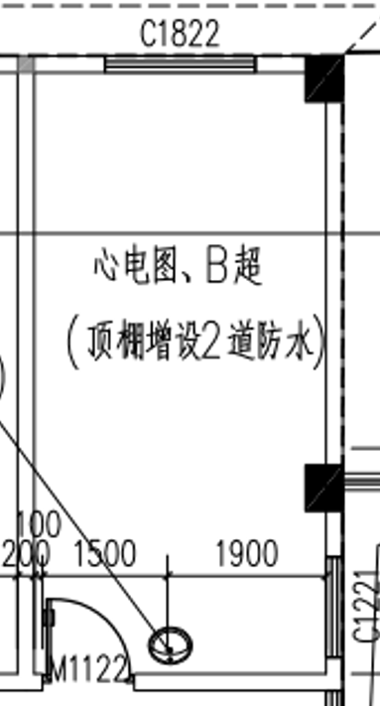
 | 心电图 |  | 电脑桌 | 1.4米 | 张 | 1 |  |  | 高密度板
 | 隔断墙木门 |  | 木门含门套 | 2000*800 | 套 | 2
 | 隔断墙 | 材质：轻钢龙骨、石膏板、多层板、腻子粉（3道粉刷） |  | 3250*2000 | 平米 | 6.5
2 | B超室 |  | 定制诊疗桌 | 1600*600*780 | 张 | 1 | 780 |  | 多层实木板
3 | 放射科观察室 | 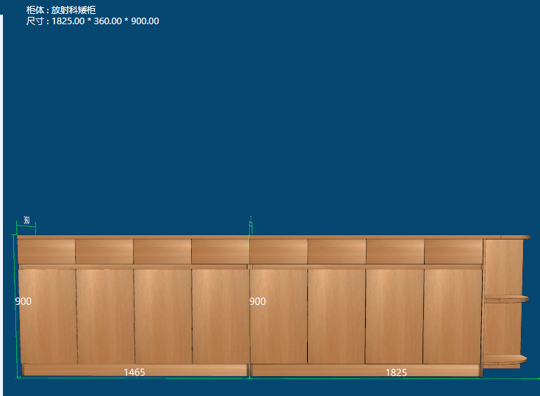 | 定制矮柜（含人造大理石面） | 3290*360*900mm | 组 | 1 |  |  | 多层实木板
 |  |  | 操作桌（办公桌） | 1600*600*780 | 张 | 1 |  |  | 多层实木板
4 | 处置室 | 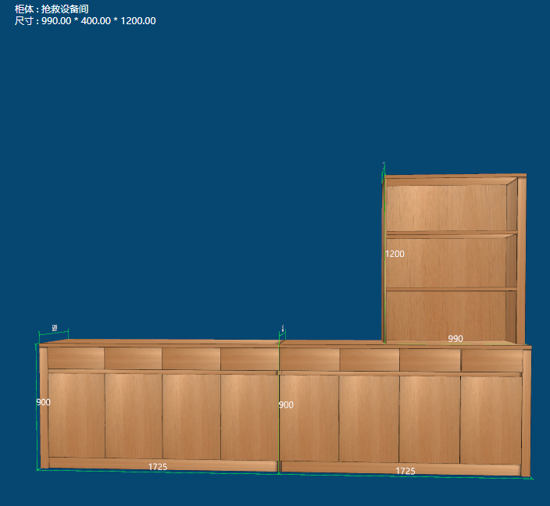 | 定制柜（含人造大理石台面） | 上面：990*400*1200mm 下面： 3450*600*900mm | 组 | 1 |  |  | 多层实木板
5 | 输液室 | 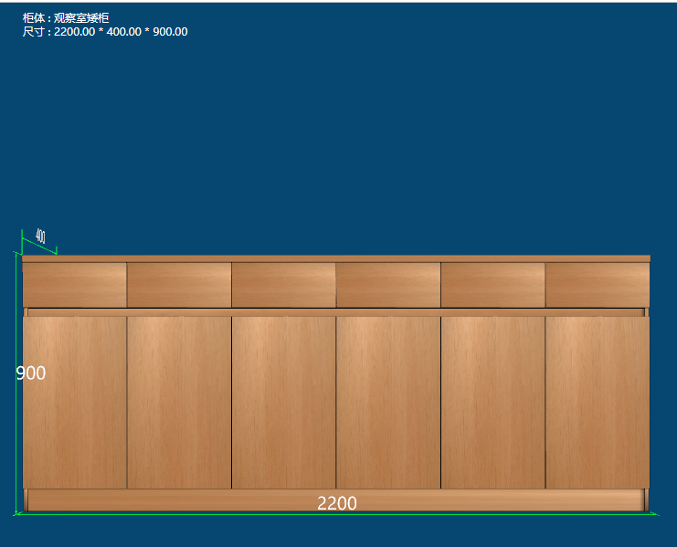 | 定制柜（含人造大理石台面） | 2200*400*900mm | 组 | 1 |  |  | 多层实木板 | 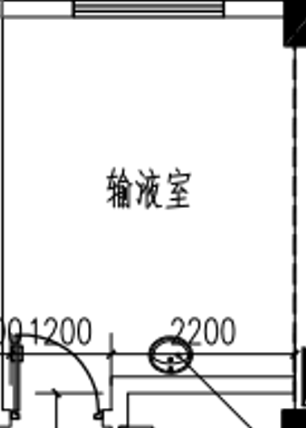
6 | 120值班室 |  | 定制柜（含人造大理石台面） | 2200*400*900mm | 组 | 1 |  |  | 多层实木板 | 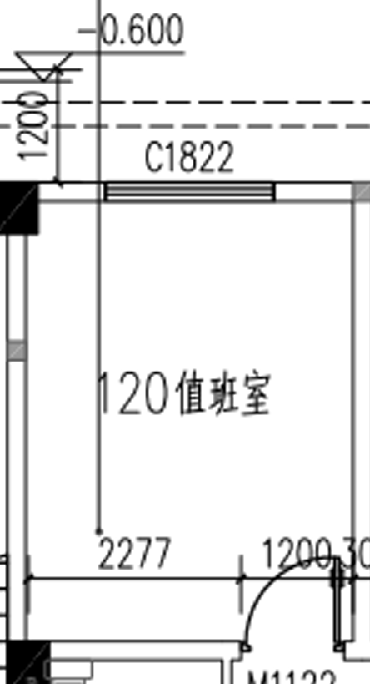
7 | 病房 （医生诊室） | 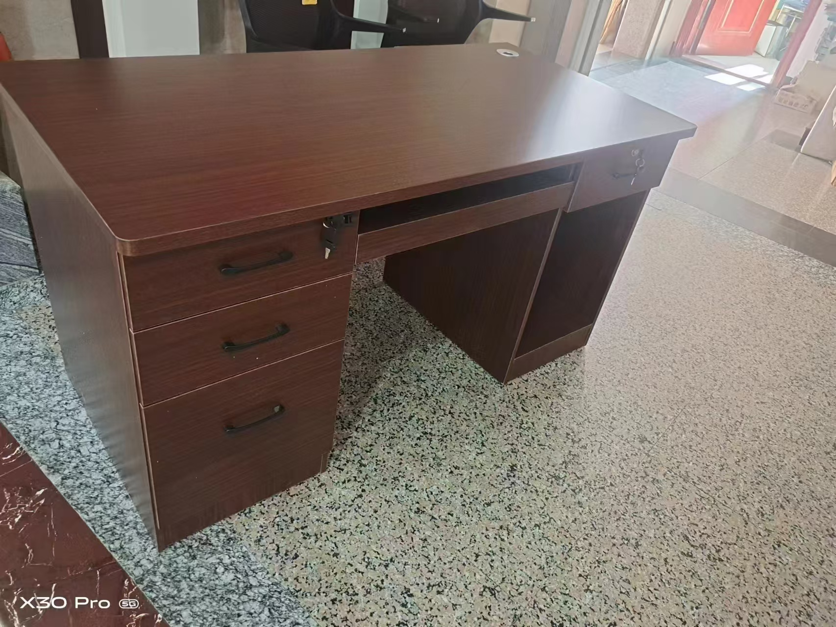 | 电脑桌 | 1.4米 | 张 | 2 |  |  | 高密度板 | 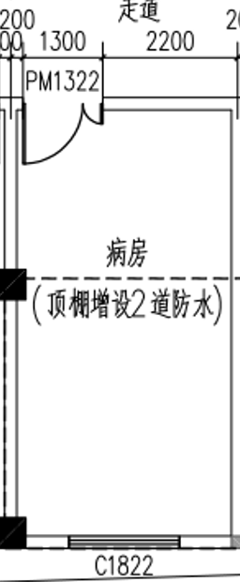
8 |  | 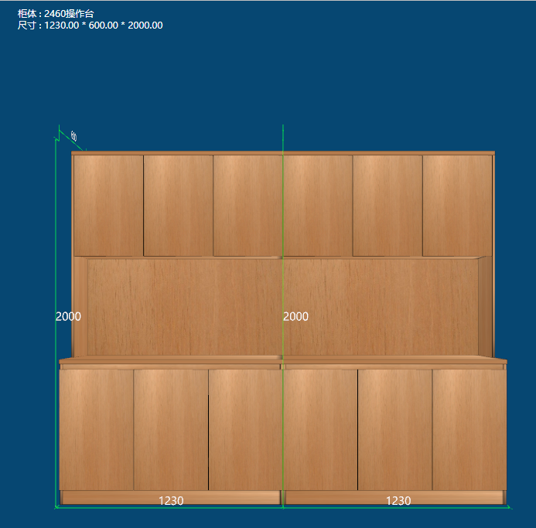 | 定制操作台（含人造大理石台面） | 2460*600*2000mm | 组 | 1 |  |  | 多层实木板
9 | 护士站 | 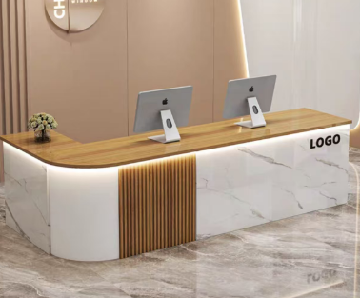 | 导诊台（含人造大理石台面） | 2400*600*900mm | 组 | 1 |  |  | 多层实木板 | 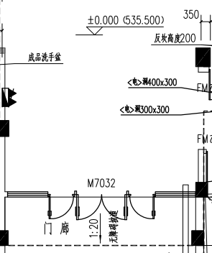
10 | 急救区 |  | 窗帘 | 6.1米 含吊轨道 | 批 | 1 |  |  |  | 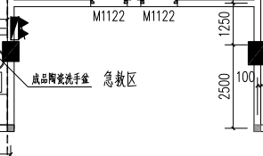
 |  | 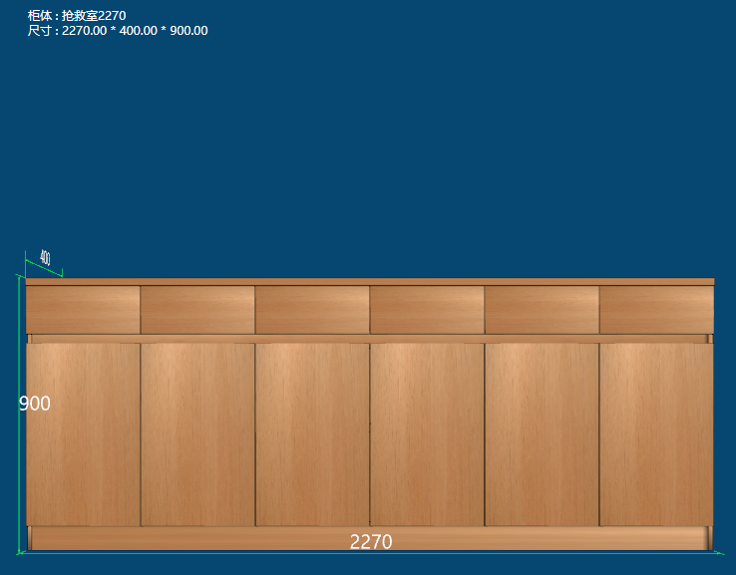 | 定制柜（含人造大理石台面） | 2270*400*900 |  | 1 |  |  | 多层实木板
11 | 2楼 病房 11间 | 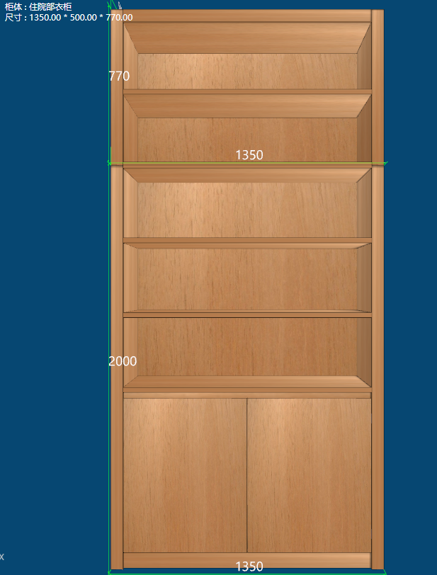 | 衣柜 | 1350*500*2770mm | 组 | 11 |  |  | 多层实木板 | 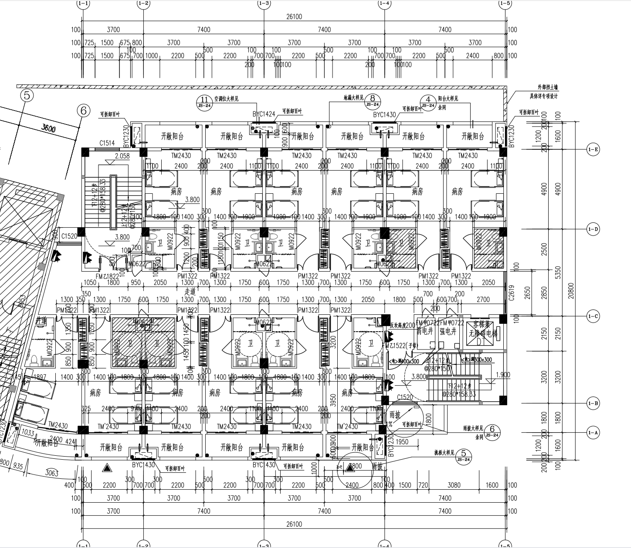
金额合计：

